Лист1
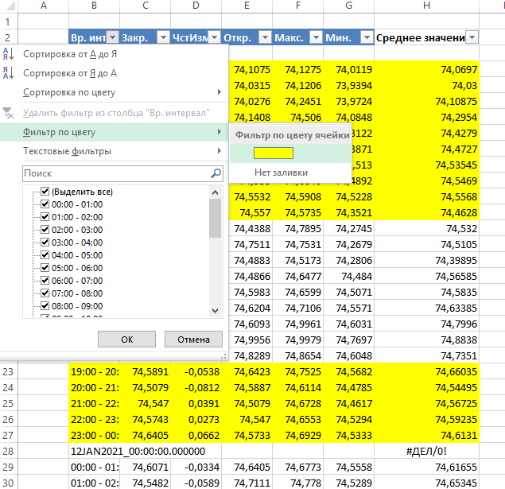
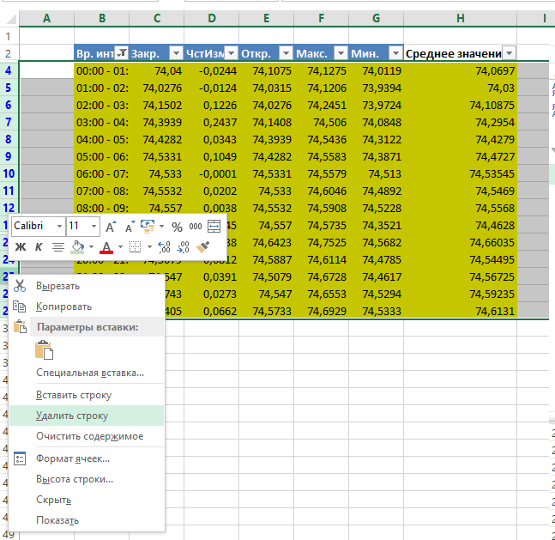
Вр. интервал | Закр. | ЧстИзм | Откр. | Макс. | Мин. | Среднее значение
00:00 - 01:00 | 74.04 | -0.0244 | 74.1075 | 74.1275 | 74.0119 | 74.0697
01:00 - 02:00 | 74.0276 | -0.0124 | 74.0315 | 74.1206 | 73.9394 | 74.03
02:00 - 03:00 | 74.1502 | 0.1226 | 74.0276 | 74.2451 | 73.9724 | 74.10875
03:00 - 04:00 | 74.3939 | 0.2437 | 74.1408 | 74.506 | 74.0848 | 74.2954
04:00 - 05:00 | 74.4282 | 0.0343 | 74.3939 | 74.5436 | 74.3122 | 74.4279
05:00 - 06:00 | 74.5331 | 0.1049 | 74.4282 | 74.5583 | 74.3871 | 74.4727
06:00 - 07:00 | 74.533 | -0.0001 | 74.5331 | 74.5579 | 74.513 | 74.53545
07:00 - 08:00 | 74.5532 | 0.0202 | 74.533 | 74.6046 | 74.4892 | 74.5469
08:00 - 09:00 | 74.557 | 0.0038 | 74.5532 | 74.5908 | 74.5228 | 74.5568
09:00 - 10:00 | 74.4325 | -0.1245 | 74.557 | 74.5735 | 74.3521 | 74.4628
19:00 - 20:00 | 74.5891 | -0.0538 | 74.6423 | 74.7525 | 74.5682 | 74.66035
20:00 - 21:00 | 74.5079 | -0.0812 | 74.5887 | 74.6114 | 74.4785 | 74.54495
21:00 - 22:00 | 74.547 | 0.0391 | 74.5079 | 74.6728 | 74.4617 | 74.56725
22:00 - 23:00 | 74.5743 | 0.0273 | 74.547 | 74.6553 | 74.5294 | 74.59235
23:00 - 00:00 | 74.6405 | 0.0662 | 74.5733 | 74.6929 | 74.5333 | 74.6131

Результат выбора автофильтром по цвету ячеек столбца B

Шаг 1: автофильтр (по столбцу B) по строке заголовков, фильтр по цвету
Шаг 2. По результату фильтра по цвету - удалить выделенные строки
Шаг 3. Автофильтр - выделить все

